道具图标需求
类似茶盏的模样，不同属性的玉露是不同颜色的，茶盏较透明。随性玉露为彩色。
尺寸较小。
序号 | 道具 | 效果 | 参考
1 | 威严玉露 | 增加卡牌100点威严属性
2 | 才华玉露 | 增加卡牌100点才华属性
3 | 聪慧玉露 | 增加卡牌100点聪慧属性
4 | 魅力玉露 | 增加卡牌100点魅力属性
5 | 随性玉露 | 随机增加卡牌100属性
6 | 威严清浆 | 增加卡牌500点威严属性
7 | 才华清浆 | 增加卡牌500点才华属性
8 | 聪慧清浆 | 增加卡牌500点聪慧属性
类似如图竖体瓶子的模样，不同属性的清浆是不同颜色的，瓶身较透明。随性清浆为彩色。
尺寸较大。
9 | 魅力清浆 | 增加卡牌500点魅力属性
10 | 随性清浆 | 随机增加卡牌500属性
11 | 威严灵泉 | 增加卡牌1000点威严属性
12 | 才华灵泉 | 增加卡牌1000点才华属性
类似圆形瓶子的模样，不同属性的灵泉是不同颜色的，瓶身较透明。随性灵泉为彩色。
尺寸中等。
13 | 聪慧灵泉 | 增加卡牌1000点聪慧属性
14 | 魅力灵泉 | 增加卡牌1000点魅力属性
15 | 随性灵泉 | 随机增加卡牌100属性
16 | 威严天酿 | 增加卡牌5000点威严属性
17 | 才华天酿 | 增加卡牌5000点才华属性
18 | 聪慧天酿 | 增加卡牌5000点聪慧属性
类似如图瓶子的模样，不同属性的天酿是不同颜色的，瓶身比较高级。随性天酿为彩色。
尺寸最大。
19 | 魅力天酿 | 增加卡牌5000点魅力属性
20 | 随性天酿 | 随机增加卡牌5000属性
21 | 铜钱符 | 使用后增加10万铜钱
22 | 阅历符 | 使用后增加10万阅历
材质：木质（后续会有更高级的同类道具，因此材质先选用低级材质）
突起需要分别体现铜钱、阅历、声望
23 | 声望符 | 使用后增加10万声望
颜色最好和成长值同色系
24 | 成长礼包 | 使用后获得50点成长值
颜色最好和成长值同色系
25 | 成长礼盒 | 使用后获得500点成长值
类似一卷卷书卷
画一只魇兽代表梦
26 | 忆梦诀 | 恢复当前所有梦力
27 | 沙漏 | 使用后直接完成追忆
熏球，特征有代表苏合香的花瓣
28 | 苏合香 | 增加1点熟悉感
熏球，特征有代表龙涎香的鲸鱼
29 | 龙涎香 | 增加2点熟悉感
书本上写名字，用一些花瓣营造氛围
特色：月
30 | 秦月词 | 增加1点顿悟力 | 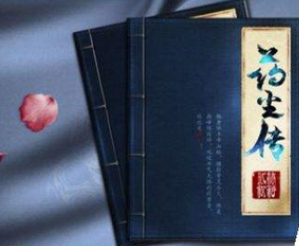
书本上写名字，用一些花瓣营造氛围
特色：沧溟
31 | 沧溟词 | 增加2点顿悟力
里面用蓝色，代表技能经验
32 | 技能经验瓶 | 增加门客50点技能经验 | 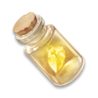
类似一卷卷书卷
画一支笔代表习艺
33 | 习艺诀 | 使用后恢复该作品的所有学习次数
印章和盖印，低级
小篆写“低等”
材质：普通石头
34 | 低等凭证 | 差品、下品、中品交流所需道具 | 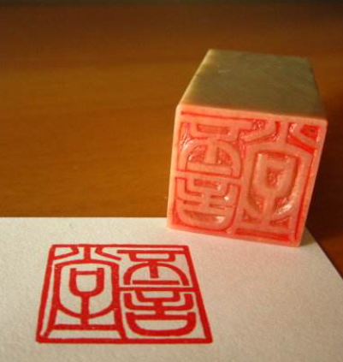
印章和盖印，中级
小篆写“中等”
材质：和田玉
35 | 中等凭证 | 良品、优品交流所需道具
印章和盖印，高级
小篆写“高等”
材质：翡翠
36 | 高等凭证 | 逸品、极品交流所需道具
37 | 挑战书 | 衙门内挑战、复仇玩家所需道具 | 未确定表现形式，需求暂缓
38 | 出使令 | 衙门每日正常出使4次后，额外获得出使次数
39 | 追捕令 | 可在衙门以编号挑战其他玩家
40 | 星尘经验灯 | 使用后随机卡牌获得5~1000星尘经验 | 
类似萤火虫灯，周围闪烁光芒。星尘经验为黄色，技能经验为蓝色。
41 | 技能经验灯 | 使用后随机卡牌获得5~1000技能经验
此处缺少图标
42 | 星尘经验 | 原“星运碎片”改成“星尘经验”，属于界面图标 | 